Etiquetado Respel-Manejo Esp.
 | FORMATO GENERACIÓN DE RESIDUOS |  | Código:710,18,15-55
 |  |  | Versión: 03
 | SISTEMA DE GESTIÓN AMBIENTAL |  | Fecha: 20/12/2022
 | PLAN DE GESTIÓN INTEGRAL DE RESIDUOS SÓLIDOS |  | Página: 1 de 1

ETIQUETADO RESIDUOS PELIGROSOS - MANEJO ESPECIAL
INFORMACIÓN DEL GENERADOR |  | A continuación, identifique con una X la característica de peligrosidad del residuo, de acuerdo con la hoja de seguridad de este:

Nombre:
Cargo:
Dirección territorial:
INFORMACIÓN DEL RESIDUO |  | 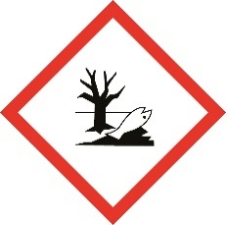

Gas comprimido ( )
Inflamable ( )
Patógeno ( )
Explosivo ( )
Nombre:
Cantidad (Kg):
DESCRIPCIÓN

Peligroso
para el medio ( ) ambiente
Residuos en diferentes estados de materia que pueden presentar riesgo para la salud y/o contaminar el medio ambiente.
Tóxico ( )

Irritante ( )
Corrosivo ( )

Comburente ( )
Otro:__________________
______________________

Almacene únicamente residuos líquidos, sólidos o semisólidos que cuenten con características de peligrosidad. Asegúrese de que el almacenamiento y/o embalaje de los residuos aquí contenidos no permita que haya lugar a una liberación accidental o derrames de los mismos.

NOTA: Recuerde almacenar y manipular los residuos aquí contenidos usando los EPP´S aplicables siguiendo en todo momento las directrices brindadas por los sistemas de Seguridad y Salud en el Trabajo y Gestión Ambiental.

